Стіклопруток
  |  |  |  |  |  | ТОВ "Імпекс-груп Україна" тел.: (044) 331-46-23 моб.: (067) 403-99-10 / (063) 855-48-03 e-mail: 3314623@gmail.com / impex3000@gmail.com Офіс: 02090, м. Київ, вул. Алматинська, 6 Склад: м. Київ, вул. Радистів, 76, тел.: (067) 354-72-82
 |  | Стеклоруток з полімерним покриттям різних діаметрів.
Склолопуток є склопластиковим стрижнем круглого перерізу, утворений шляхом протягування армуючих скломатеріалів через нагріту формоутворюючу фільєру, для зручності користування та збільшення терміну служби в подальшому покритий спеціальним зносостійким матеріалом. Технологія виробництва дозволяє забезпечити вміст армуючих волокон у склопрутці до 80%, що надає йому гарної гнучкості.

1. сполучний наповнювач;
2. армуюча склотканина;
3. радіальна армуюча склотканина;
4. поліестерне покриття
УЗК (пристрій затягування кабелю) - це барабан з прутком розташований на транспортно-експлуатаційному візку. Кінці прутка оснащені наконечниками з різьбленням для приєднання різних пристосувань: напрямної головки, компенсатора обертання, сполучних трубок, наконечників з вушком та ін.

 |  | Ми пропонуємо склопруток діаметром 11мм, 6мм, 3,8мм.
 |  | Технічні характеристики ПЗК 3,8/30
 |  | Обертання касети | Ручне | Фото | Фото | Фото
 |  | Довжина склопрутка | не менше 30м |  | 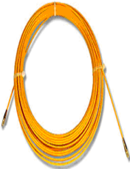
 |  | Діаметр скло прутка (в ізоляції) | 3,8м
 |  | Максимальний радіус вигину | 0,1м
 |  | Зусилля на злам | 300МПа
 |  | Температура експлуатації | від -10 до +45С
 |  | Відносна вологість | 98%
 |  | Середній строк служби | не менше 1року
 |  | Габарити | 270х120х360
 |  | Маса | не більше 1,5кг.
 |  | Технічні характеристики ПЗК 6/70
 |  | Обертання касети | Ручне | Фото | Фото | Фото
 |  | Довжина склопрутка | не менше 70м | 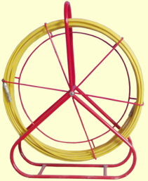
 |  | Діаметр скло прутка (в ізоляції) | 6мм
 |  | Максимальний радіус вигину | 0,25м
 |  | Зусилля на злам | 500МПа
 |  | Температура експлуатації | від -10 до +45С
 |  | Відносна вологість | 98%
 |  | Середній строк служби | не менше 1року
 |  | Габарити | 400х150х530
 |  | Маса | не більше 5,6кг.
 |  | Технічні характеристики ПЗК 11/150 |  |  | Стеклоруток у складі УЗК (пристрій затягування кабелю) застосовується для затягування кабелів різного призначення в кабельні канали, трубопроводи, затягування інтернет-кабелю, телефонних і телекомунікаційних кабелів, електричних кабелів, відеоспостереження та охоронної сигналізації, домофонного і т.д. Також використовується при проведенні робіт з влаштування міської каналізації, протяжки заставних труб та організації прихованих каналів у будинках. Зважаючи на діелектричні властивості склопластику, УЗК можна використовувати при прокладанні кабелів у діючих електроустановках, міжповерхових щитових.
 |  | Обертання касети | Ручне | Фото
 |  | Довжина склопрутка | 150м | 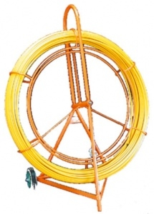
 |  | Діаметр склопрутка (в ізоляції) | 11 мм
 |  | Максимальний радіус вигину | 0,4м
 |  | Зусилля на злам | 1000МПа
 |  | Температура експлуатації | від -10 до +45С
 |  | Відносна вологість | 98%
 |  | Середній строк служби | не менше 1року
 |  | Габарити | 1200х610х1350мм
 |  | Маса | не більше 32кг

Склопруток |  |  |  |  |  |  |  | 2024-04-10
№ п/п | Артикул | Назва |  |  |  |  | Опт з ПДВ від 10 шт. | Ціна з ПДВ
1 |  | Склопруток ПЗК-6/5, з комплектом накінеч. |  |  |  |  | 500 | 500
2 | 03262 | Склопруток ПЗК-3,8/5, з м'яким накінеч. |  |  |  |  |  | 620
3 | 79245 | Склопруток ПЗК-3,8/10, з жорстким накінеч. |  |  |  |  | 550 | 585
4 | 03721 | Склопруток ПЗК-3,8/30, з жорстким накінеч. |  |  |  |  | 1410 | 1500
5 | 79416 | Склопруток D=3,8мм, м |  |  |  |  | 45 | 45
6 | 80285 | Візок до пристрою ПЗК 6/70 |  |  |  |  | 915 | 985

 |  | * Довжину склопрутка можна виготовити на вимогу замовника.

 |  | Ми переконані, що якість та конструкторські ідеї нашої продукції – це рішення, що повністю відповідають вимогам сьогодення, рішення, які гарантовано забезпечать надійну, довгострокову та без проблемну експлуатацію. Детально з продукцією можна ознайомитись на нашому сайті http://331.com.ua
 |  | З питань, що Вас цікавлять, дзвоніть за телефонами (044)5940279, (044)3314623, (067)4039910, (063)8554803

